ENVISION

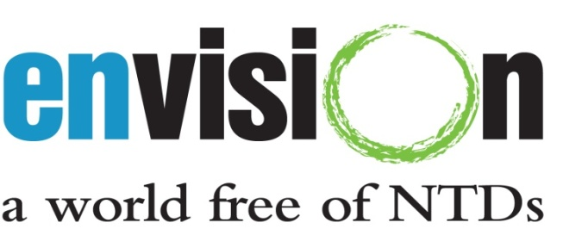

Saisie des données pour les projets relatifs aux maladies tropicales négligées (MTN) de l’USAID
Cahier de travail des maladies

Date de la mise à jour : 5 Mar 2013

Ce formulaire a été élaboré par l’équipe de suivi et évaluation (S&E) du programme ENVISION chez RTI International, avec l’aide d’un financement de l’Agence des États-Unis pour le développement international (United States Agency for International Development, USAID), en vertu du contrat de coopération n° AID-OAA-A-11-00048.

Ce formulaire doit être utilisé pour communiquer les données au niveau des districts spécifiques à des maladies. Veuillez consulter les Instructions du cahier de travail des maladies pour obtenir des conseils supplémentaires.

Les questions concernant les formulaires peuvent être adressées à NTDdatabase@rti.org.

